Matriz de Control
 | UNIDAD DE VINCULACIÓN CON LA COMUNIDAD
 | MATRIZ DE SEGUIMIENTO Y CONTROL A LAS TUTORÍAS TÉCNICAS - FUNDAMENTACIÓN CIENTÍFICA
NOMBRE DEL TUTOR TÉCNICO | Ing. Pablo Navarrete MSc. |  | NOMBRE DEL LÍDER DE PROYECTO | Diego Ceballos
TÍTULO DEL PROYECTO: | Implementación de un sistema GLPI(Gestionnaire Libre de Parc Informatique) para el INAMHI
OBJETIVO DE LA TUTORÍA: | Informar y coordinar la puesta en marcha del proyecto, obteniendo la aprobación y el compromiso de los actores clave.
PRIMER TUTORÍA
FECHA | HORA INICIO | HORA FIN | DURACIÓN | ACTIVIDADES REALIZADAS | LINK DE LA REUNIÓN | FOTOGRAFÍA
2025-06-03 | 21:00 | 21:30 | 0:30:00 | Presentación general del proyecto GLPI al INAMHI: objetivos, alcance, cronograma, actores involucrados y metodología de vinculación. | https://itsqmet.sharepoint.com/:v:/s/VINCULACINABR-SEP2025429/EetuzkFEcwhLhZPbNOu6pNcB-cwNhVa6nW_0ao0zCZYDuA?e=jpTYTh | 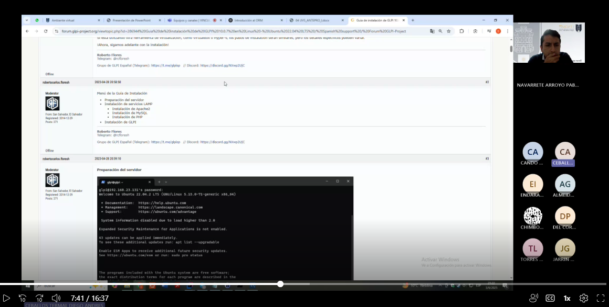

OBJETIVO DE LA TUTORÍA: | Documentar los fundamentos conceptuales y validar que el entregable cumpla con los requerimientos técnicos y administrativos.
SEGUIMIENTO Y CONTROL I
FECHA | HORA INICIO | HORA FIN | DURACIÓN | ACTIVIDADES REALIZADAS | LINK DE LA REUNIÓN | FOTOGRAFÍA
2025-06-27 | 21:00 | 21:30 | 0:30:00 | Desarrollo del Capítulo 4 y análisis del producto entregable: elaboración de la fundamentación teórica y verificación del alineamiento del entregable con los requisitos identificados. | https://itsqmet.sharepoint.com/:v:/s/VINCULACINABR-SEP2025429/EVeGxvEVD_lImKDr4qN1Xi8BvRcpwh9skjygMqnrD2haNw?e=3jFApp | 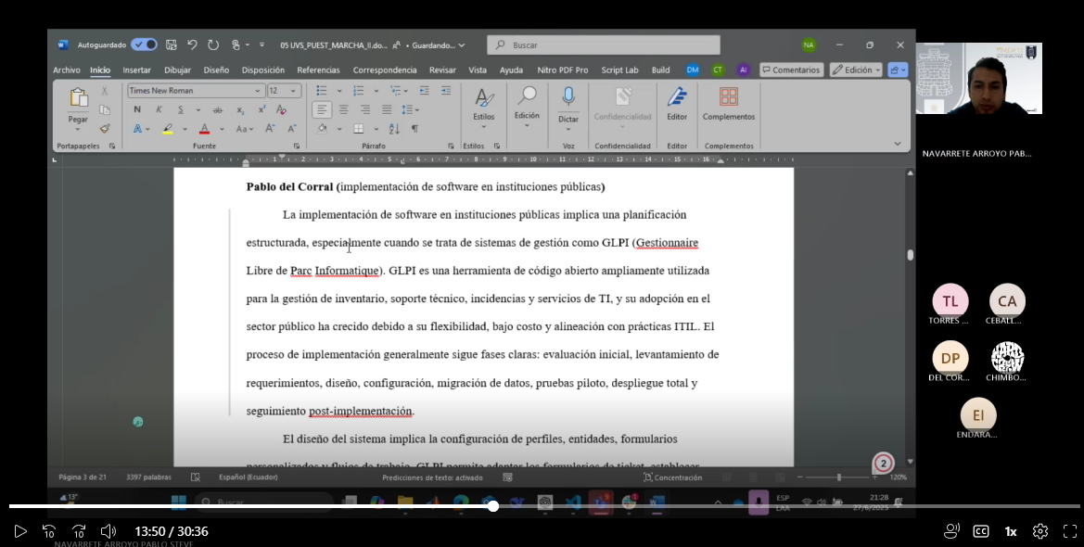

OBJETIVO DE LA TUTORÍA: | Asegurar coherencia entre la fundamentación teórica y las especificaciones técnicas del sistema implementado.
SEGUIMIENTO Y CONTROL II
FECHA | HORA INICIO | HORA FIN | DURACIÓN | ACTIVIDADES REALIZADAS | LINK DE LA REUNIÓN | FOTOGRAFÍA
2025-07-04 | 20:30 | 21:00 | 0:30:00 | Continuación del Capítulo 4 y avance del producto entregable: ajuste del marco teórico según hallazgos y adaptación de especificaciones del sistema. | 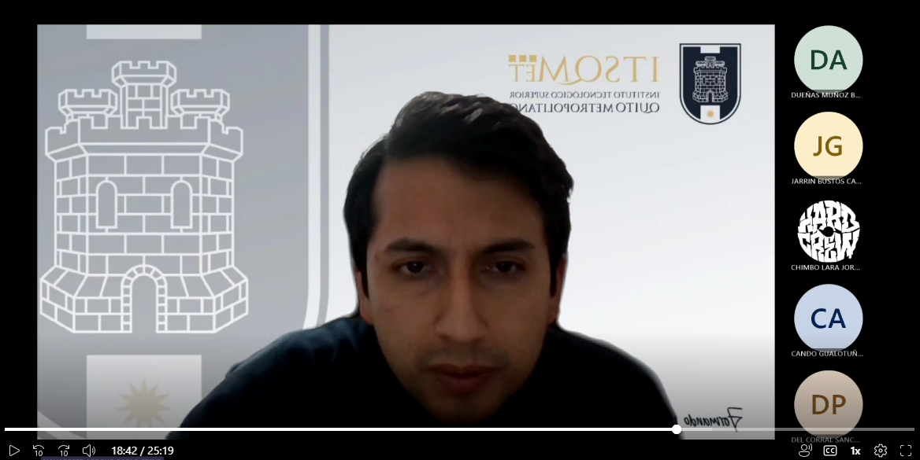 https://itsqmet.sharepoint.com/:v:/s/VINCULACINABR-SEP2025429/ERNIdAesE0NFkVfJ2S4DSLsBQPiSuPRMgm8K1uPegH-HSQ?e=RbtNAH

OBJETIVO DE LA TUTORÍA: | Implementar la infraestructura básica necesaria para la puesta en marcha del sistema GLPI.
SEGUIMIENTO Y CONTROL III
FECHA | HORA INICIO | HORA FIN | DURACIÓN | ACTIVIDADES REALIZADAS | LINK DE LA REUNIÓN | FOTOGRAFÍA
2025-07-06 | 19:30 | 20:00 | 0:30:00 | Desarrollo del Capítulo 5 y avance del producto entregable (instalación): instalación inicial de GLPI, configuración del servidor y preparación del entorno de pruebas. | https://itsqmet.sharepoint.com/:v:/s/VINCULACINABR-SEP2025429/EQljDJm7hgVAkpsqnxtCRnIByX5eNyII9uhtPWRop_beqg?e=Fgcx1M | 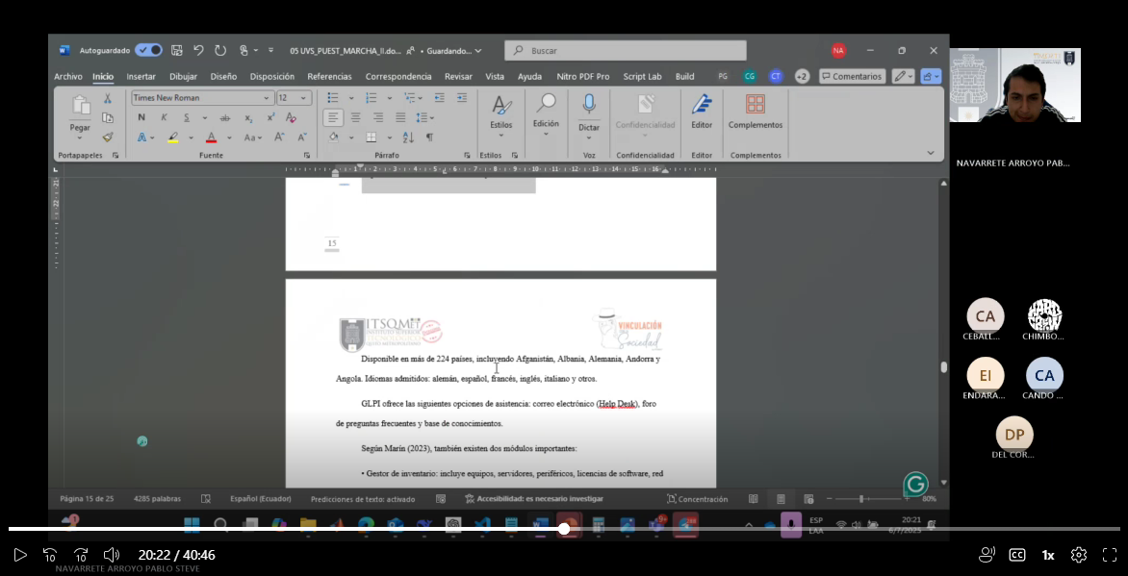

OBJETIVO DE LA TUTORÍA: | Configurar las funcionalidades clave del sistema para gestionar incidencias y administrar el inventario tecnológico.
SEGUIMIENTO Y CONTROL IV
FECHA | HORA INICIO | HORA FIN | DURACIÓN | ACTIVIDADES REALIZADAS | LINK DE LA REUNIÓN | FOTOGRAFÍA
2025-07-09 | 21:00 | 21:30 | 0:30:00 | Desarrollo del Capítulo 5 y avance del producto entregable (configuración funcional): configuración de módulos de gestión de incidencias, control de inventario y roles de usuario. | https://itsqmet.sharepoint.com/:v:/s/VINCULACINABR-SEP2025429/Eboodz5zjHdHquVfonKiISAB2rsOlrfzgWR1HR23AjLmdw?e=fWhcLh | 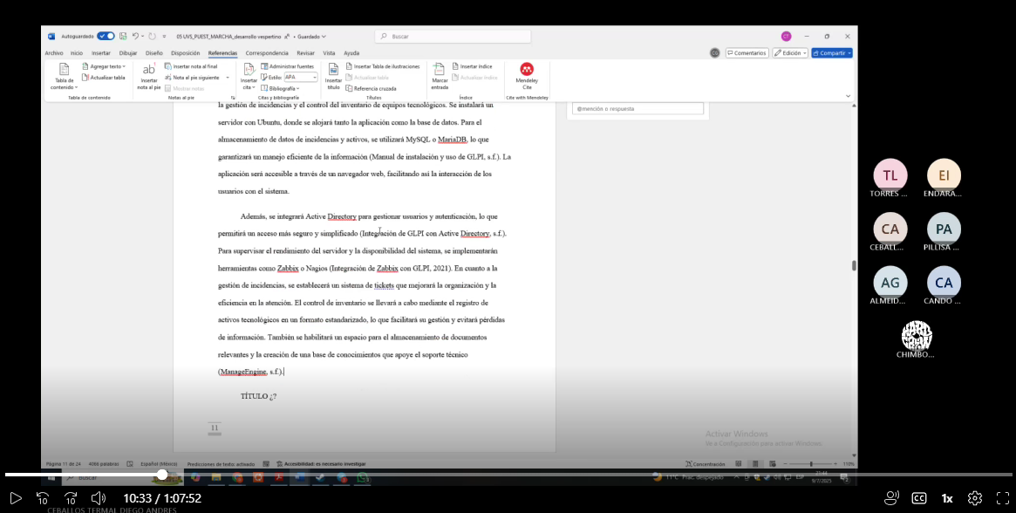

OBJETIVO DE LA TUTORÍA: | Validar el funcionamiento del sistema y aplicar mejoras para garantizar su estabilidad y adecuación a las necesidades del INAMHI.
SEGUIMIENTO Y CONTROL V
FECHA | HORA INICIO | HORA FIN | DURACIÓN | ACTIVIDADES REALIZADAS | LINK DE LA REUNIÓN | FOTOGRAFÍA
2025-07-21 | 20:30 | 21:00 | 0:30:00 | Desarrollo del Capítulo 5 y avance del producto entregable (pruebas y ajustes): ejecución de pruebas funcionales, identificación y corrección de errores y ajustes según retroalimentación. | https://itsqmet.sharepoint.com/:v:/s/VINCULACINABR-SEP2025429/EaS03PhfIgFDhvJiEkIbLhwByUpqqUwU4us4lqYecngtzw?e=KblA9h | 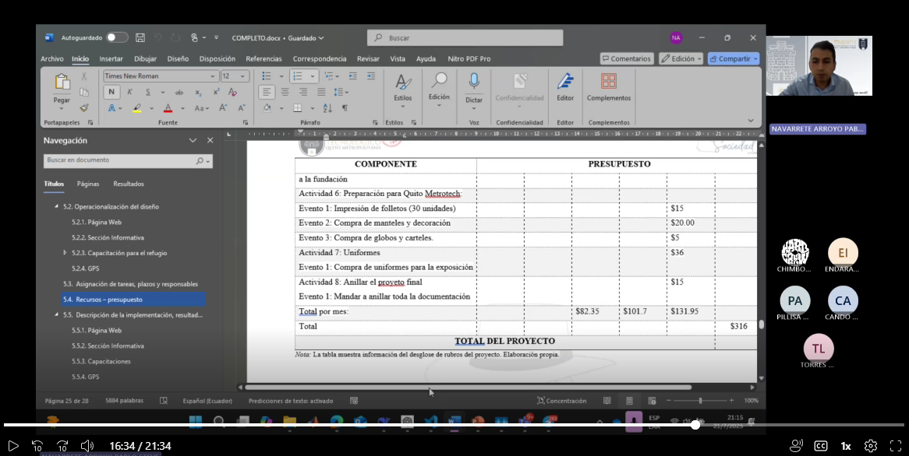

OBJETIVO DE LA TUTORÍA: | Capacitar a los usuarios finales y formalizar la entrega del sistema para su operación autónoma en el INAMHI.
FIN DE LA TUTORÍA
FECHA | HORA INICIO | HORA FIN | DURACIÓN | ACTIVIDADES REALIZADAS | LINK DE LA REUNIÓN | FOTOGRAFÍA
2025-07-30 | 20:30 | 21:00 | 0:30:00 | Desarrollo del Capítulo 5 y avance del producto entregable (capacitación y entrega): formación a personal, elaboración de documentación de uso y entrega formal del sistema. | https://itsqmet.sharepoint.com/:v:/s/VINCULACINABR-SEP2025429/EX3ov5EOWGZGg_ECvC7KtQwBRwhNL594GSjzSjZzKRFdDg?e=e6hWTV | 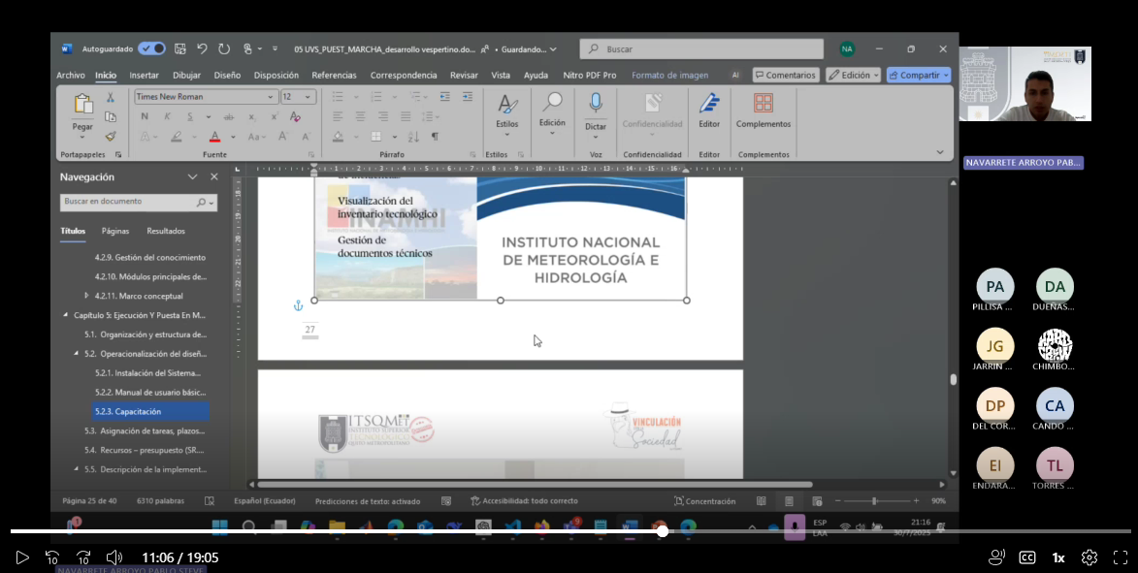

 |  | FIRMA DEL TUTOR TÉCNICO |  | FIRMA DEL TUTOR METODOLÓGICO

